エビデンス
01-001-001

 | リクエスト | リスポンス

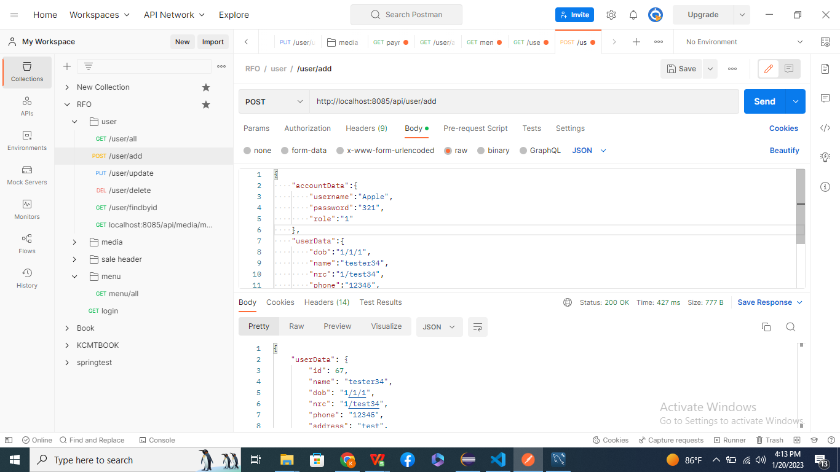

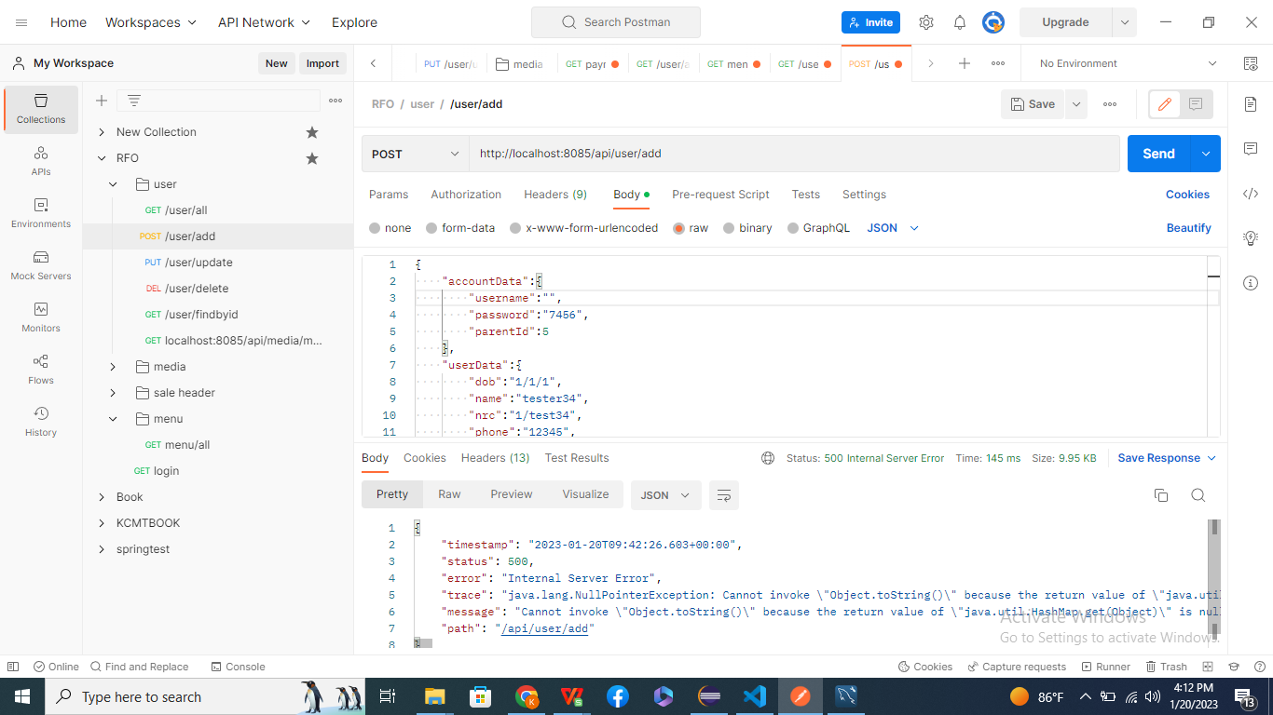
01-001-002

Username si empty.

リクエスト

リスポンス

01-001-003


password is empty.

リクエスト

リスポンス


01-001-004

Role is empty.

リクエスト

リスポンス

